V3
java_training
 | src
 |  | bookstore
 |  |  | Book.java
 |  |  | Main.java | → | edit
 |  |  | MainV1.java
 |  |  | MainV2.java | → | backup Main.java trước đó đã tạo
 |  |  | Store.java | → | new
 |  | ph1_basic
 |  | ph2_oop
 |  | ph3_array
 |  | ph4_exception

java_training\src\bookstore\Main.java
package bookstore;

import java.util.Scanner;

public class Main {
private static Store storeObj = new Store();

public static void main(String[] args) {
Scanner sc = new Scanner(System.in);
int functionID = 0;
boolean flag = true;

do {
showMenu();

try { |  |  |  |  |  | → | Đưa toàn bộ mã nguồn mà có thể phát sinh Exception vào khối try-catch
functionID = sc.nextInt(); |  |  |  |  |  | → | Người dùng cần nhập vào 1 chức năng mà người đó muốn thực hiện. Phải nhập vào giá trị số, nếu nhập chuỗi thì Exception sẽ xảy ra
sc.nextLine();

switch (functionID) {
case 1: addBook(); break;
case 2: editBook(); break;
case 3: deleteBook(); break;
case 4: findBook(); break;
case 5: listBook(); break;
case 6:
default:
flag = false;
break;
}
} catch (Exception e) {
myPrint("Error! Please try again!"); |  |  |  |  |  | → | Khi có lỗi thì in ra câu thông báo lỗi
flag = true; |  |  |  |  |  | → | Sau khi in ra câu thông báo lỗi thì tiếp tục cho người dùng chọn chức năng
sc.nextLine(); |  |  |  |  |  | → | Xóa đi tất cả các thông tin nằm trong đối tượng Scanner
}
} while (flag == true);

sc.close();
}

public static void showMenu(){
myPrint("----------- BOOK MANAGER ----------- ");
myPrint("1. Add book");
myPrint("2. Edit book");
myPrint("3. Delete book");
myPrint("4. Find book");
myPrint("5. List book");
myPrint("6. Exit");
myPrint("Your choise [1-6]: ");
}

public static void addBook(){
if(storeObj.checkFull() == false) {
Scanner sc = new Scanner(System.in);

String bookName = "";
String bookID = "";
double bookPrice= 0;

myPrint("ID: ");
bookID = sc.nextLine();

myPrint("Name: ");
bookName = sc.nextLine();

myPrint("Price: ");
bookPrice = sc.nextDouble(); |  |  |  |  |  | → | Đối với giá tiền có kiểu dữ liệu là double nên nếu người dùng nhập vào kiểu chuỗi thì Exception sẽ xả ra làm cho ứng dụng bị dừng lại đột ngột

Book bookObj = new Book(bookID, bookName, bookPrice);
storeObj.add(bookObj);
} else {
System.out.println("Store is full!");
}
}

public static void myPrint(String content){
System.out.println(content);
}

public static void deleteBook(){
Scanner sc = new Scanner(System.in);

String bookID = "";

myPrint("ID cua quyen sach muon xoa: ");
bookID = sc.nextLine();

storeObj.delete(bookID);
}

public static void findBook(){
Scanner sc = new Scanner(System.in);

String bookID = "";

myPrint("ID muon tim kiem: ");
bookID = sc.nextLine();

storeObj.find(bookID);
}

public static void editBook(){
Scanner sc = new Scanner(System.in);

String bookName = "";
String bookID = "";
double bookPrice= 0;

myPrint("ID: ");
bookID = sc.nextLine();

myPrint("Name: ");
bookName = sc.nextLine();

myPrint("Price: ");
bookPrice = sc.nextDouble();

storeObj.edit(bookID, bookName, bookPrice);
}

public static void listBook(){
storeObj.list();
}
}

Thực thi
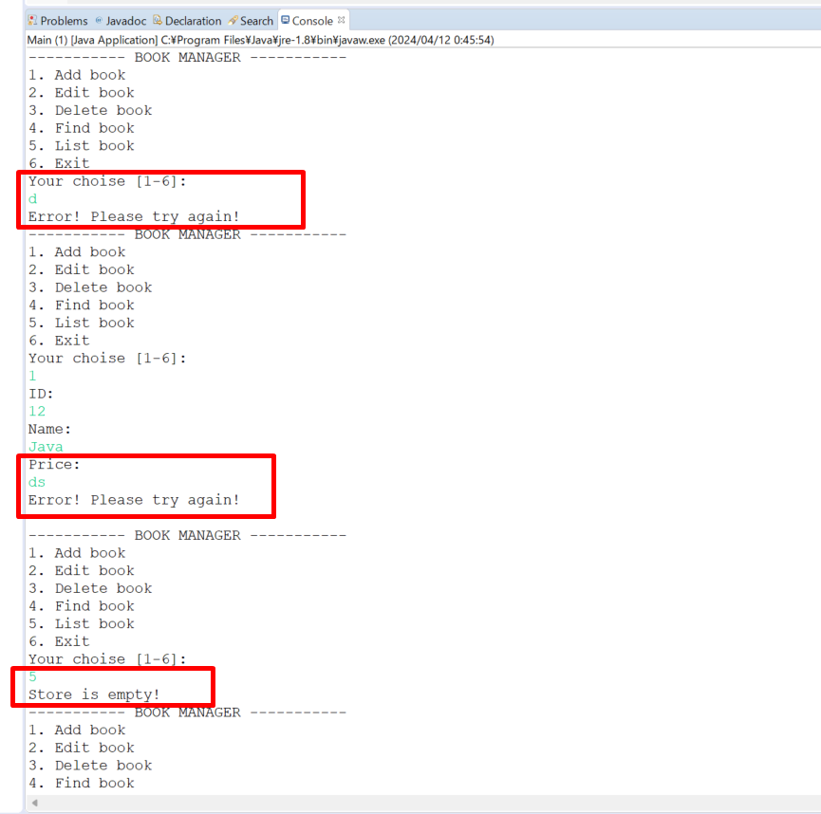

 |  |  |  |  |  |  |  | → | Exception ko hiển thị, message được hiện lên và chương trình vẫn tiếp tục

 |  |  |  |  |  |  |  | → | Exception ko hiển thị, message được hiện lên và chương trình vẫn tiếp tục

 |  |  |  |  |  |  |  | → | Do ở trên nhập vào quyển sách ko đúng yêu cầu do đó chưa có quyển sách nào được thêm vào

